Sheet1
海滨大道施工日志
9月17日，海滨大道（刘圩港桥-张圩港闸段）捡垃圾一共8人
上午
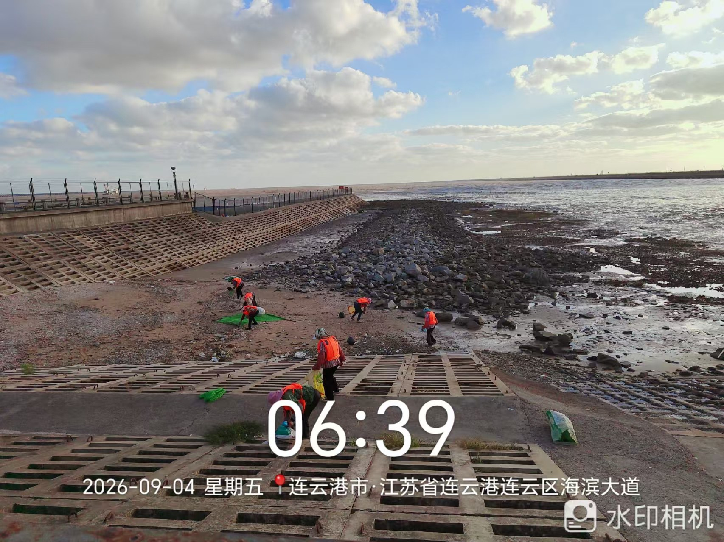 | 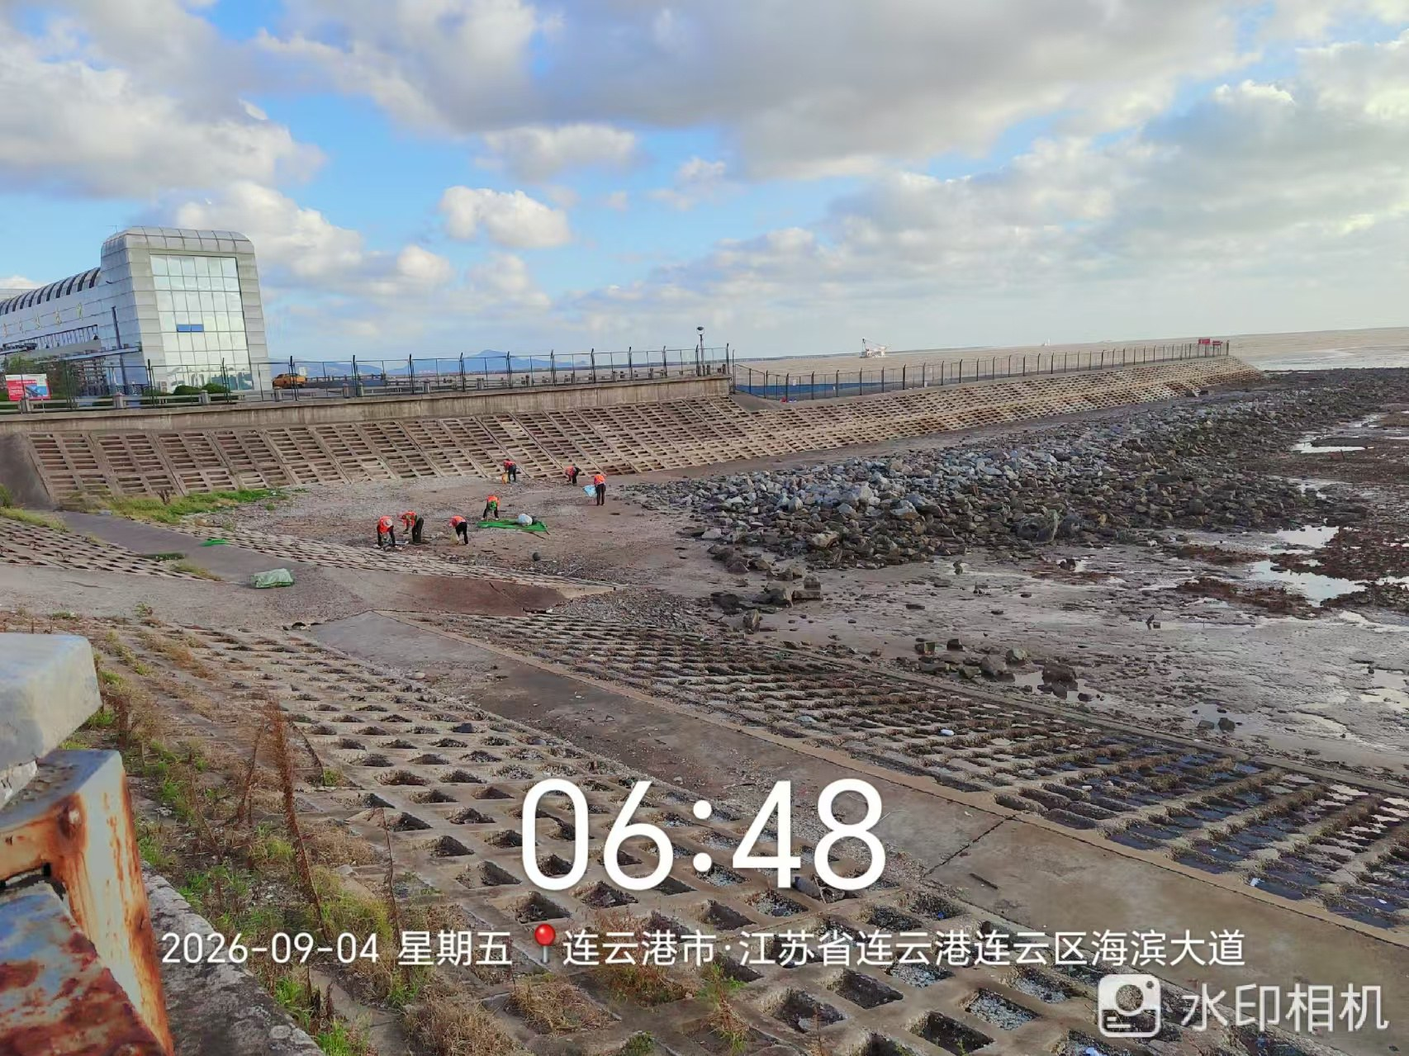
中午
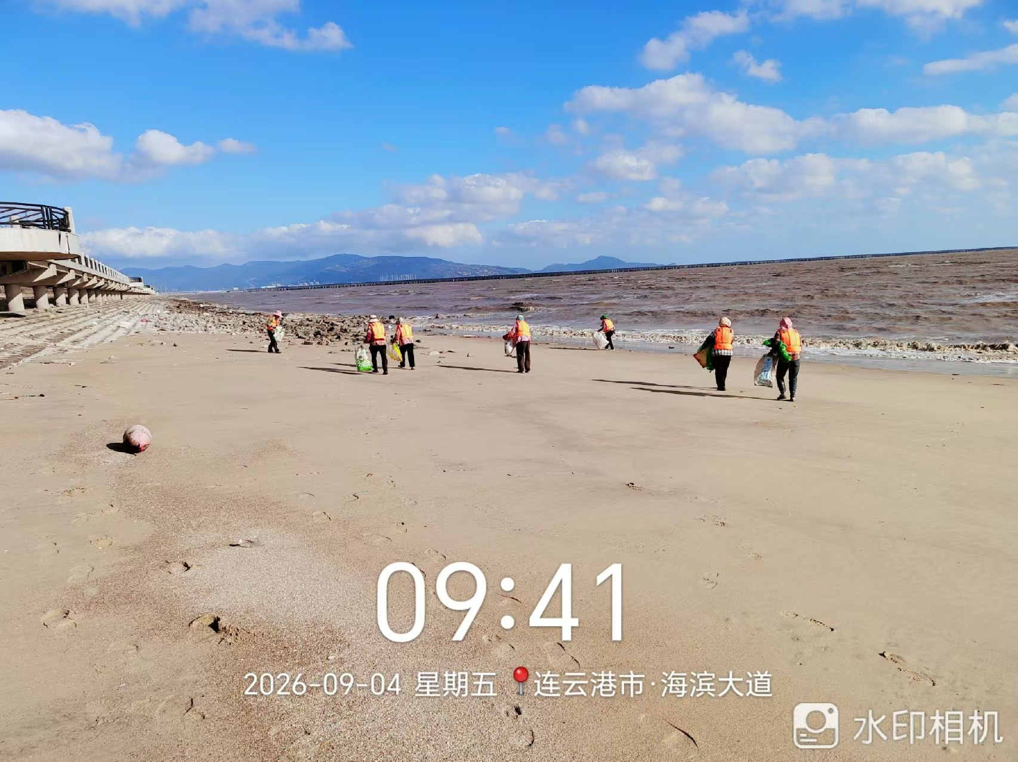 | 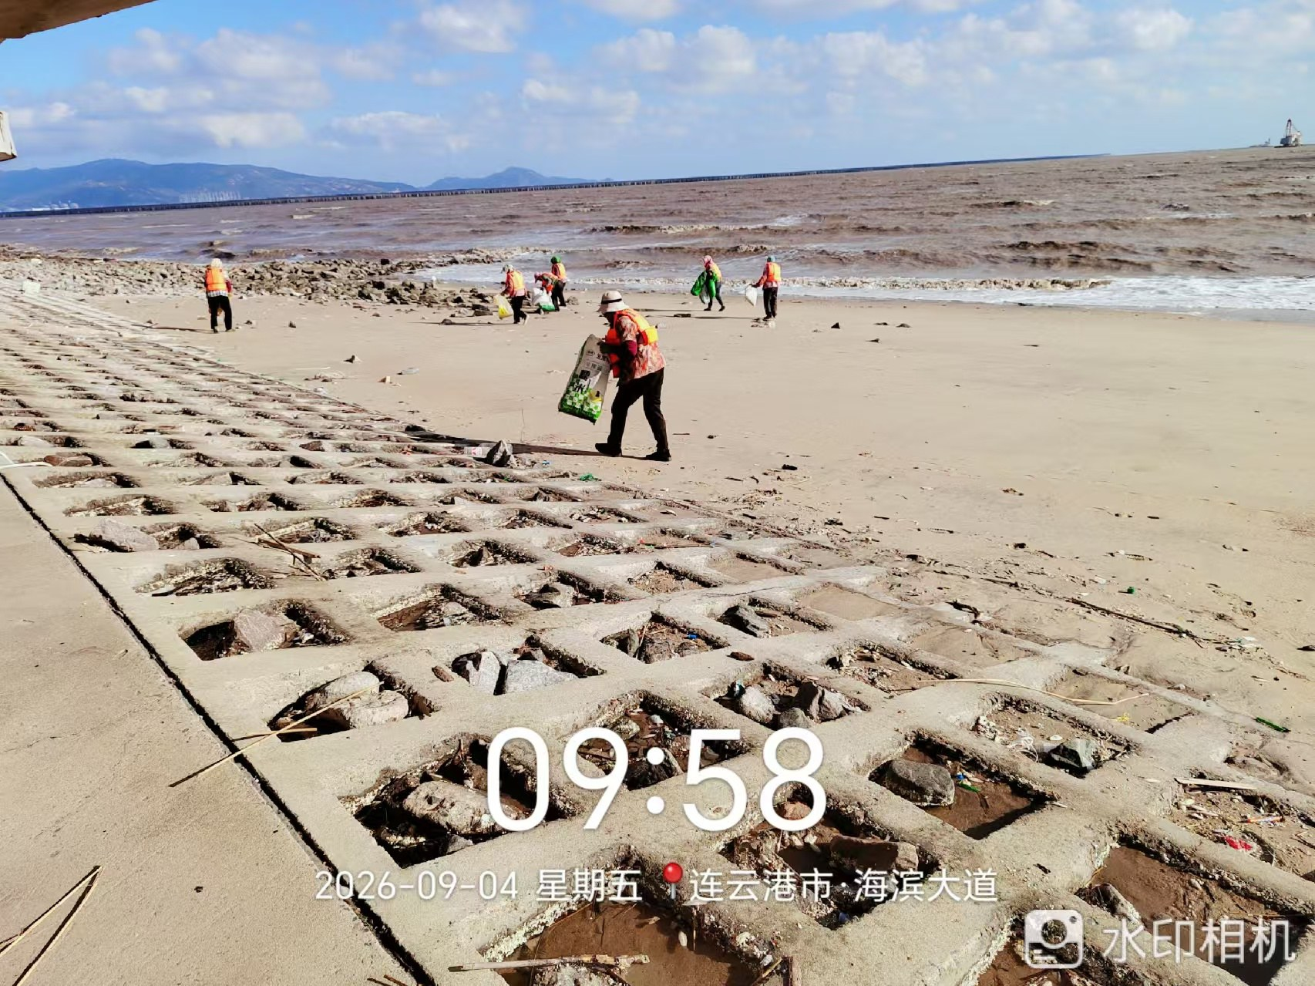
下午
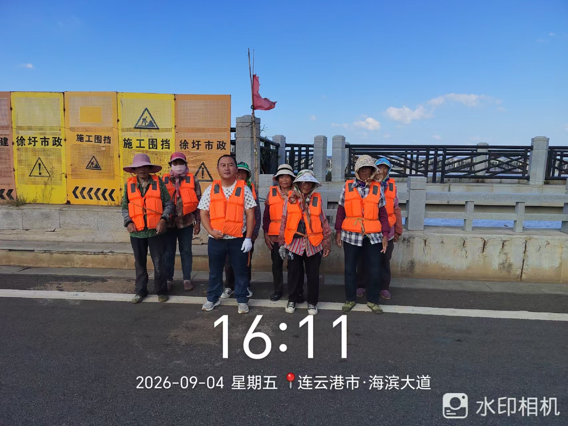
建设单位： | 施工单位：

